ROM
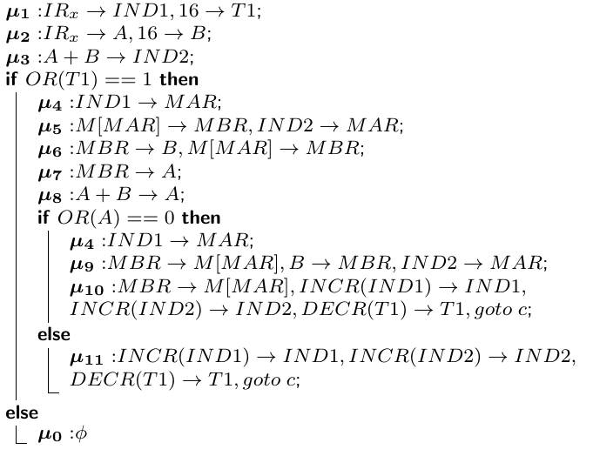
 | Segnali β
I | OR(T1) | OR(A) | y3 y2 y1 y0 | y’3 y’2 y’1 y’0 | Segnali α | ZIR
COP8 | - | - | 0000 | 0001 | μ1 | 0
COP8 | - | - | 0001 | 0010 | μ2 | 0
COP8 | - | - | 0010 | 0011 | μ3 | 0
COP8 | 1 | - | 0011 | 0100 | μ4 | 0
COP8 | 1 | - | 0100 | 0101 | μ5 | 0
COP8 | 1 | - | 0101 | 0110 | μ6 | 0
COP8 | 1 | - | 0110 | 0111 | μ7 | 0
COP8 | 1 | - | 0111 | 1000 | μ8 | 0
COP8 | 1 | 0 | 1000 | 1001 | μ4 | 0
COP8 | 1 | 0 | 1001 | 1010 | μ9 | 0
COP8 | 1 | 0 | 1010 | 0011 | μ10 | 0
COP8 | 1 | 1 | 1000 | 0011 | μ11 | 0
COP8 | 0 | - | 0011 | 0000 | μ0 | 1

Log2(11) → 4

